画面イメージ
在宅医療・介護連携事業ホームページ

ホーム
 | 【新着情報】
 | 2017.03.15 ◎◎◎村 ◎◎市民講座について
 | 2017.03.01 △△△市 △△講座について
新着情報
 | 2017.02.01 ○○○市 ○○研修について

～

マップ検索

【新着一覧】
2017.03.15 ◎◎◎村 ◎◎市民講座について
日時：H29.3.15
15:00～17:00
場所：◎◎◎憩センター
講師：◎◎◎◎ 先生

2017.03.01 △△△市 △△講座について
日時：H29.3.1
11:00～14:00
場所：△△市民会館センター
講師：△△ 先生

2017.02.01 ○○○市 ○○研修について
案内パンフレット

【在宅医療・介護協力施設検索】

利用者住所 |  |  |  | ｋｍ以内

医師会

市町村

学校区

施設区分

上記条件にて検索を行う

マップ検索

検索結果

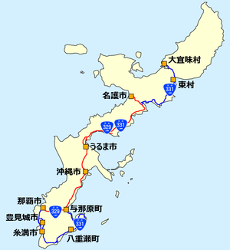

施設名
○○○ 診療所 |  |  | 098-999-9999 |  |  | 詳細
△△△△△ 診療所 |  |  | 098-999-9999 |  |  | 詳細
◎◎◎◎◎ 訪問看護ステーション |  |  | 098-999-9999 |  |  | 詳細
▽▽▽ クリニック |  |  | 098-999-9999 |  |  | 詳細
■■■■ クリニック |  |  | 098-999-9999 |  |  | 詳細
◇◇◇◇◇ 薬局 |  |  | 098-999-9999 |  |  | 詳細

施設一覧を印刷

【施設詳細】

施設名 | △△△△△ 診療所
住所 | ◎◎市○○○町１－２－３番地
電話番号 | 098-999-9999
FAX番号 | 098-999-8888
診療科目 | 内科

施設情報を印刷

ユーザID

パスワード

施設情報更新

新着情報更新

カレンダー更新

【研修カレンダー】

日 | 月 | 火 | 水 | 木 | 金 | 土

